財政規模
 | 39. 財政規模（人口１人当たり決算額）

 | 時点 2018(H30)年度（毎年） |  |  |  |  |  |  | 平 均 値 |  |  |  | 397,132
 | 単位 円 |  |  |  |  |  |  | 標準偏差 |  |  |  | 99,714
 | 市町村名 | 指標 | 順位 |  | #REF! | 備考 | 市町村名 | 指標 | 順位 |  | #REF! | 備考

 | 市町村平均 | 397,132 |  | － |  |  | 八街市 | 304,695 |  | 44
 | 千葉市 | 447,975 |  | 17 |  |  | 印西市 | 335,702 |  | 35
 | 銚子市 | 371,241 |  | 29 |  |  | 白井市 | 326,239 |  | 36
 | 市川市 | 284,274 |  | 51 |  |  | 富里市 | 288,093 |  | 49
 | 船橋市 | 317,780 |  | 39 |  |  | 南房総市 | 647,809 |  | 2
 | 館山市 | 373,693 |  | 28 |  |  | 匝瑳市 | 383,551 |  | 25
 | 木更津市 | 318,518 |  | 38 |  |  | 香取市 | 449,505 |  | 16
 | 松戸市 | 293,614 |  | 47 |  |  | 山武市 | 392,113 |  | 23
 | 野田市 | 314,511 |  | 40 |  |  | いすみ市 | 451,280 |  | 15
 | 茂原市 | 321,408 |  | 37 |  |  | 大網白里市 | 313,071 |  | 42
 | 成田市 | 452,409 |  | 14 |  |  | 酒々井町 | 299,208 |  | 45
 | 佐倉市 | 265,723 |  | 54 |  |  | 栄町 | 353,923 |  | 33
 | 東金市 | 377,924 |  | 26 |  |  | 神崎町 | 430,649 |  | 20
 | 旭市 | 461,027 |  | 13 |  |  | 多古町 | 484,286 |  | 11
 | 習志野市 | 339,487 |  | 34 |  |  | 東庄町 | 387,347 |  | 24
 | 柏市 | 292,799 |  | 48 |  |  | 九十九里町 | 431,939 |  | 18
 | 勝浦市 | 511,660 |  | 9 |  |  | 芝山町 | 684,142 |  | 1
 | 市原市 | 313,221 |  | 41 |  |  | 横芝光町 | 431,569 |  | 19
 | 流山市 | 294,730 |  | 46 |  |  | 一宮町 | 366,105 |  | 32
 | 八千代市 | 275,802 |  | 53 |  |  | 睦沢町 | 552,183 |  | 5
 | 我孫子市 | 284,490 |  | 50 |  |  | 長生村 | 400,183 |  | 22
 | 鴨川市 | 472,188 |  | 12 |  |  | 白子町 | 419,970 |  | 21
 | 鎌ケ谷市 | 307,701 |  | 43 |  |  | 長柄町 | 514,400 |  | 8
 | 君津市 | 374,213 |  | 27 |  |  | 長南町 | 555,338 |  | 4
 | 富津市 | 369,417 |  | 30 |  |  | 大多喜町 | 561,391 |  | 3
 | 浦安市 | 551,842 |  | 6 |  |  | 御宿町 | 509,997 |  | 10
 | 四街道市 | 278,351 |  | 52 |  |  | 鋸南町 | 537,198 |  | 7
 | 袖ケ浦市 | 367,263 |  | 31

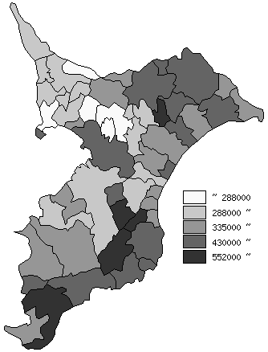
 | 市町村平均の推移
平成26年度 | 377497
平成27年度 | 388602
平成28年度 | 393627
平成29年度 | 392094
平成30年度 | 397132

《備 考》 ・資料出所 総務省「市町村別決算状況調」 ・算出方法 歳出総額÷住民基本台帳人口(H31.1.1)

